BUG_01
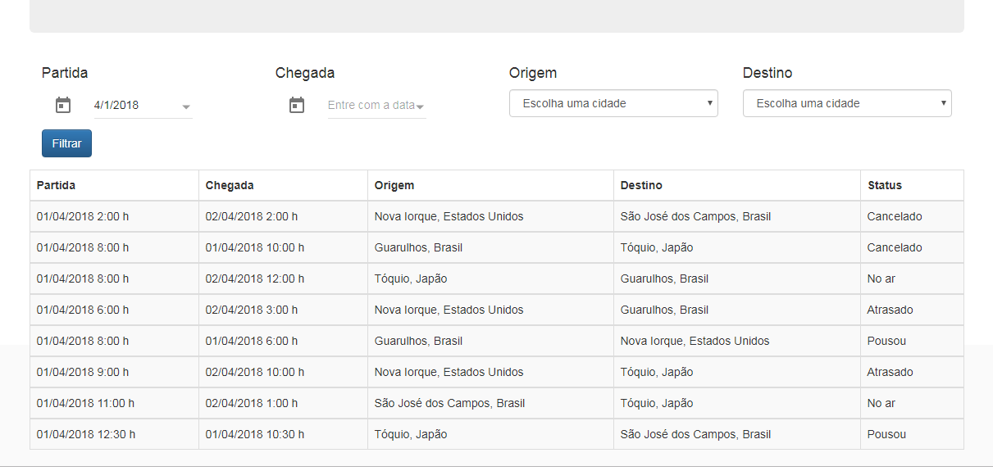
BUG: | Calendário está permitindo somente data no formato mm/dd/aaaa.
Descrição: | No grid de dados o sistema exibe data no formato dd/mm/aaaa mas exibe no formtato mm/dd/aaaa
Evidência:

BUG_02
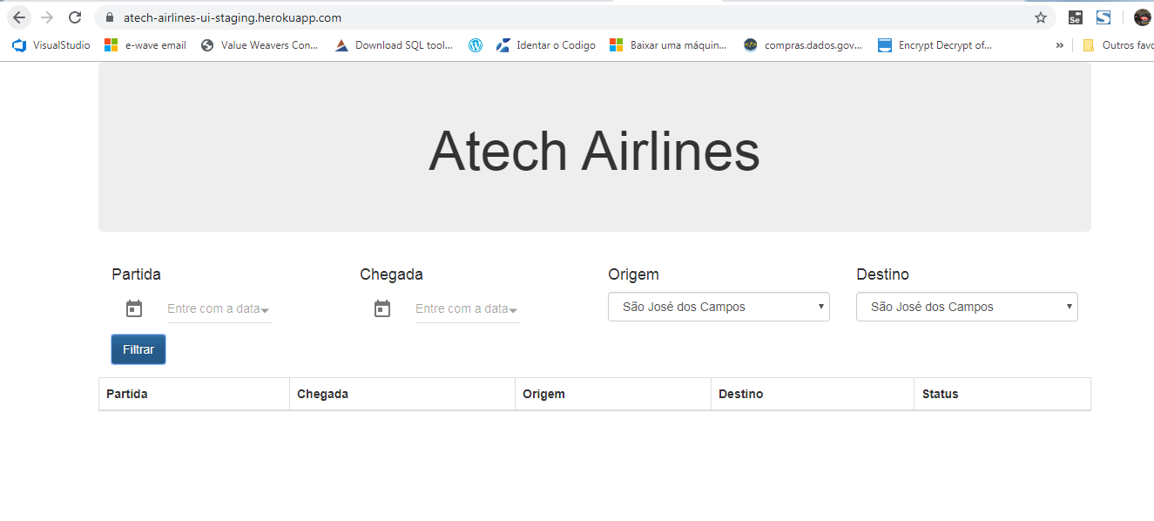
BUG: | Origem e Destino igual
Descrição: | Sistema está permitindo consulta de origem e destino igual.
Evidência:

